当日の様子
～ 当日の様子 ～

健康の日のつどい 令和7年5月11日に、今年で第４４回となる健康の日のつどいが盛大に開催されました。 健康をテーマに、東淀川区民の運動会として13の地域が参加され、むかで競争など８種目の競技を実施しました。 参加された皆様が身体を動かし、汗をかくことで、日常生活における健康意識を高める一助となりました。 また、今回は、本事業を東淀川区創設１００周年記念事業として位置づけ、さまざまな世代の方々が参加され、楽しいひと時を共有することで交流を深め世代間交流の促進にも繋がりました。

～ 当日の様子 ～

「第75回社会を明るくする運動」青パト出発式 令和７年７月８・９日に、東淀川地区保護司会・東淀川地区更生保護女性会・東淀川地区ＢＢＳ会によりが盛大に開催されました。 「社会を明るくする運動」は、すべての国民が、犯罪や非行の防止と更生について理解を深め、力を合わせて明るい地域社会を築くための全国的規模の運動です。 青パトによる街宣活動での呼びかけを通して、立ち直りをめざす人々の志を大切にすることや、それぞれの再スタートに寄り添う「きっかけ」づくりに繋がったことと思います。 東淀川区創設100周年記念事業として、100年先も東淀川区が明るいまちであることを願う大切な取組となりました。

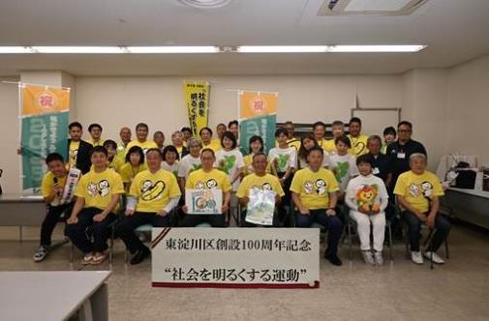

～ 当日の様子 ～

100枚の色紙絵展 令和7年8月18日から24日までの間、東淀川区創設100周年記念事業として、「東淀川色紙絵展～色紙絵から繋ぐ100年～」と題し、今から約100年前の東淀川区の風景が描かれた色紙絵の展示会を開催しました。これらはすべて東淀川区で生まれ育った小林康夫さん（故人）が、幼少期の記憶をもとに描かれたものです。同時に、「東淀川区未来（ゆめ）構想」と題し、大阪工業大学・大学院の学生の皆様が作成した模型やパネルを展示しました。 300名を超える方にご来場いただき、「現在、私が住んでいる町がかつてどのような所だったのか大変勉強になりました」「大工大の学生の未来構想、夢があってよかった」などのお声をいただきました。

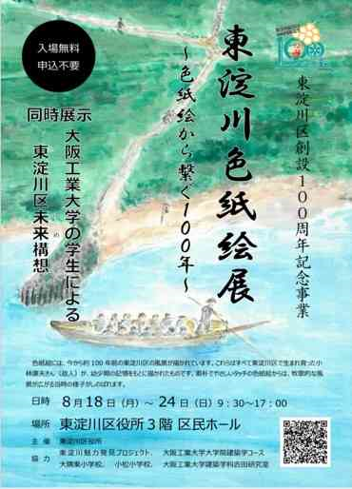

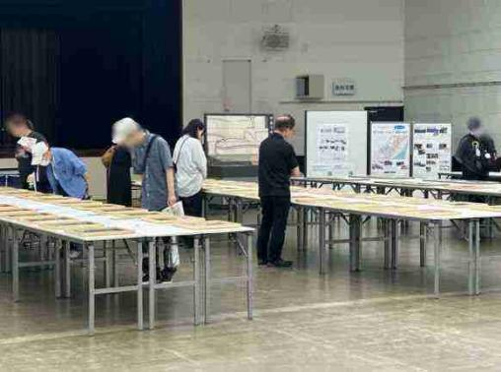

～ 当日の様子 ～

ミニ食育展「もっと野菜をたべよう！」 イベント 令和７年8月28日 １０時から１２時まで、かみしんプラザにおいて、「もつと野菜を食べよう！」イベントを開催しました。 会場では「ベジチェック®」を利用し、推定野菜摂取量を見える化し野菜を食べる動機づけや「1日350gの」の意義を解説するなど、来場者の野菜摂取の必要性について啓発を行いました。（ベジチェック® 測定者８３名） イベントでは、東淀川区創設100周年をみなさんと盛り上げていけるように、１００周年記念のロゴマークやキャッチフレーズの入った記念ステッカーを配付しました。 参加者からは「100周年なんてすごい！東淀川区は住みやすいです」「孫がみのりちゃんのファンなのでステッカーは喜びます」などの声をいただきました。

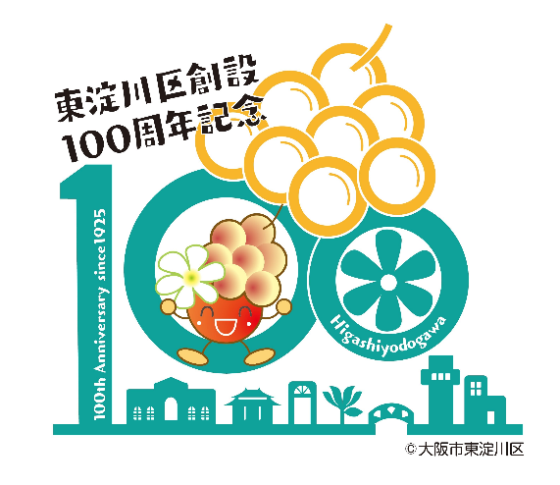

～ 当日の様子 ～

木育ワークショップ 令和７年８月23・30日に１４組、保護者も含め４１名の方々にご参加いただきました！ お越しいただいた皆様、ありがとうございました。 当日は、３歳から12歳までの子ども達に集まってもらい、夏休みの思い出に木に触れ、日常の生活から森の仕組み、社会の仕組みを考えてみるきっかけ作りとして開催しました。 みんなで大阪府のスギやヒノキで区の花「こぶし」を模した木材に自由に思い思いに色付けを行いました。 今後、この木材は、東淀川区役所３階の区民ホール前の壁に100周年記念として飾られ、多くの方々をお迎えいたします。

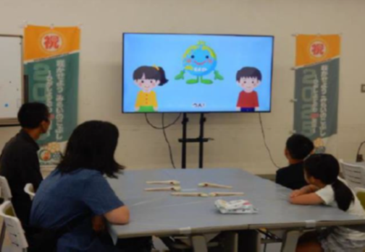

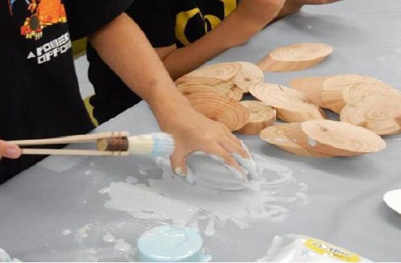

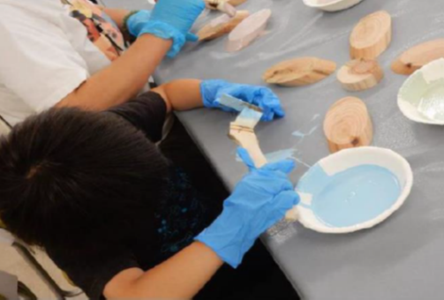

～ 当日の様子 ～

８月３１日 「8(ヤ)3(サ)1(イ)」の日 「もっと野菜を食べよう！」 イベント 令和７年8月31日 正午から１6時まで、イオンスタイル東淀川において、「もつと野菜を食べよう！」イベントを開催しました。 会場では手のひらをかざすだけで、推定野菜摂取量がわかるベジチェック®を実施しました。（ベジチェック® 測定者234名） 1日の野菜摂取目標量350gに届いていない人が多く、野菜レシピを配付するなどして、買い物客に野菜摂取を呼びかけました。 また、区民の皆さまとともに東淀川区創設100周年を盛り上げていけるよう、１００周年記念のロゴマークやキャッチフレーズの入った記念ステッカーを配付し、喜んでいただけました。

～ 当日の様子 ～

第44回みんなの健康展＆食育展 令和7年10月18日に、「～めざせ100歳！食で健康の三つ星～」をテーマに「東淀川区みんなの健康展」を開催しました。 当日は、750名を超える方にご来場いただき、講演会や様々な健康ブースを体験していただくことで、あらためて健康に対して意識し、健康づくりの実践方法を習得していただきました。 東淀川区創設100周年記念事業として、多くのおこさまにも参加いただき、家族ぐるみで楽しんでいただきました。

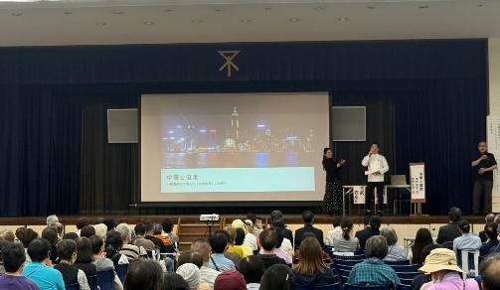

～ 当日の様子 ～

東淀川交通安全大会 令和７年９月２９日、区民ホールにて秋の交通安全運動の活動として、東淀川警察署、東淀川交通安全協会と連携し、「東淀川交通安全大会」を開催しました。 当日は、第１部で「交通安全功労者表彰」を行い、第２部として大阪府警察本部交通安全教育班による交通安全教室を行いました。来場者の方には１００周年記念の反射リフレクターバンド等を配布し、第２部の交通安全教室では、反射材を使用すると夜間の交通事故に遭う確率を大きく減らすことができることを知っていただくため、配布した反射リフレクターバンドも活用して、楽しく交通安全に関するお話を聞いていただきました。

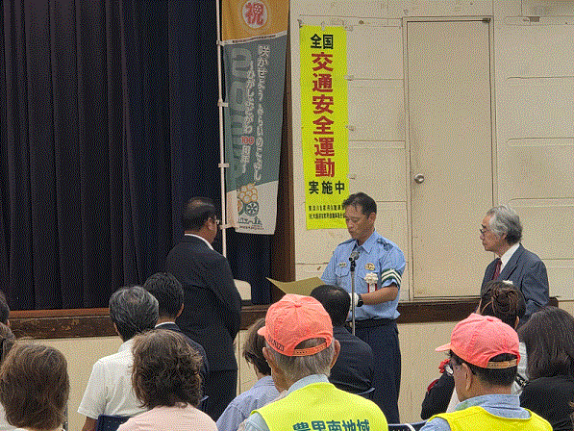
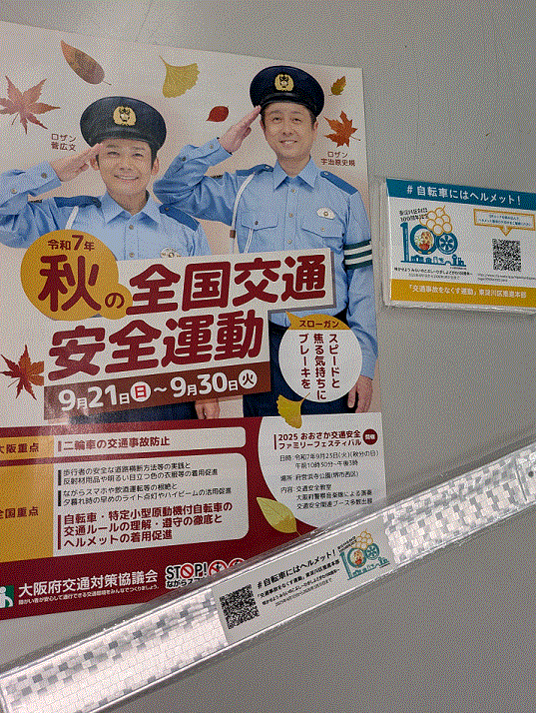

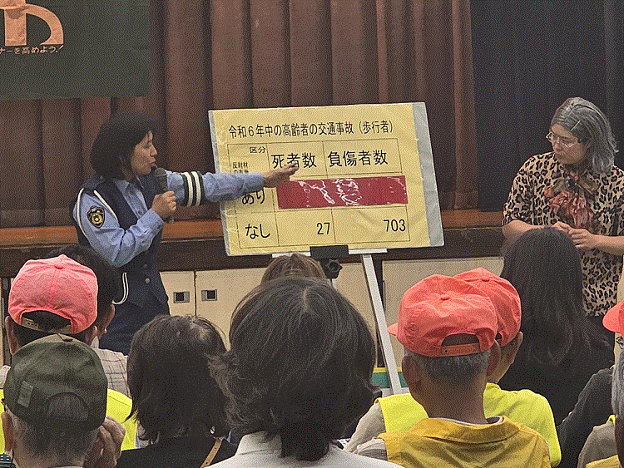

～ 当日の様子 ～

地域安全運動東淀川大会 全国地域安全運動期間に先立ち、東淀川警察署、東淀川防犯協会と連携し、令和７年10月８日に地域安全運動東淀川大会を実施しました。武富区長からのあいさつでは、１００周年に当たり、改めて区民の皆様に、今日の東淀川区の発展へのご尽力について、お礼を申し上げました。第１部として、「防犯功労者表彰」を行い、第２部として、全国地域安全運動に向けての士気を高めるため、また、東淀川大会を盛り上げていただくために、太鼓集団「烈火」に駆けつけていただき、和太鼓の演奏がありました。１００周年記念のステッカーも啓発物品とともに配布させていただきました。

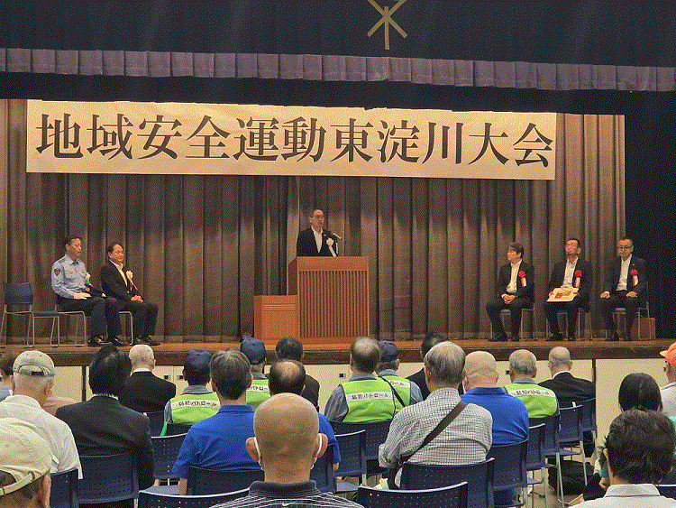
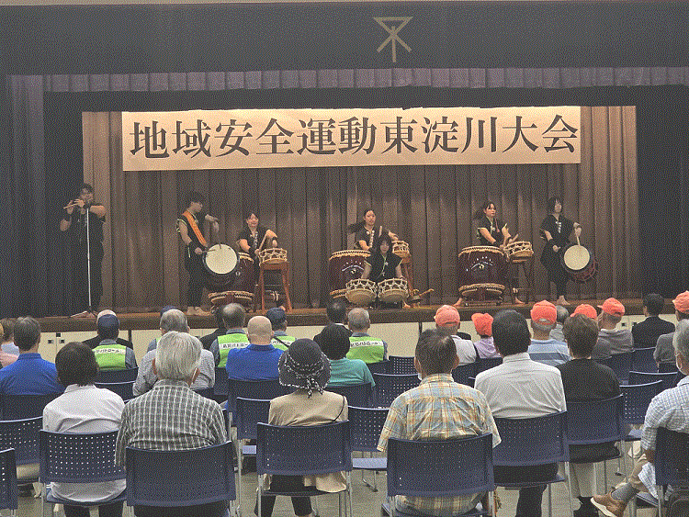

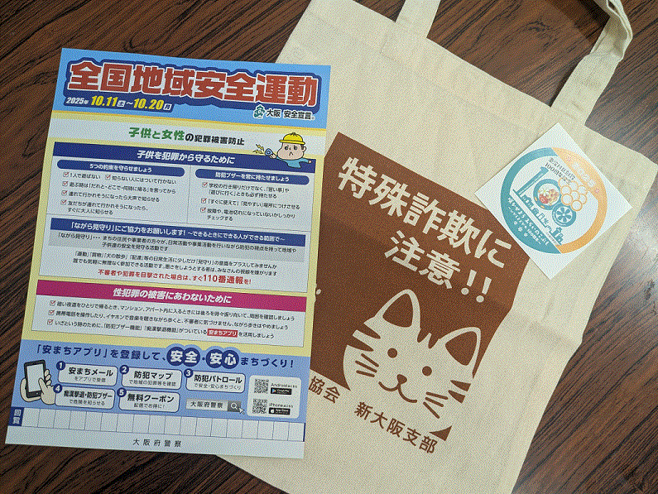

～ 当日の様子 ～

安全安心まちづくりキャンペーン 令和７年10月15日、かみしんプラザにおいて、東淀川警察署、東淀川防犯協会と連携し、また大阪府遊技業協同組合様の後援をいただき、安全安心キャンペーンを実施しました。当日は、冒頭で東淀川区100周年について司会者からご説明いただき、「ロケの神様」タージンさんにもコメントをいただきました。その後、特殊詐欺被害防止のための講和があり、最後に啓発物品をお配りしました。区役所から100周年記念のグッズをお渡ししたところ、「100年!知らなかった。すごいですね!」等のお声をいただきました

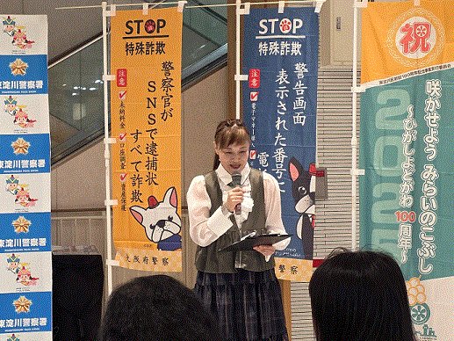
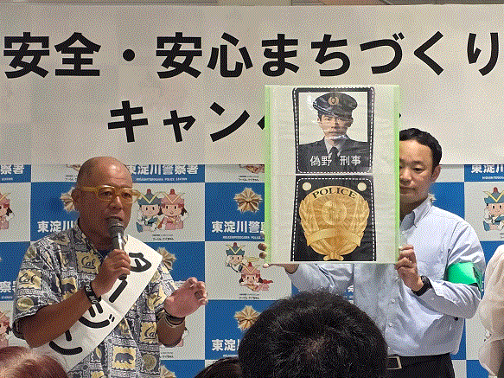

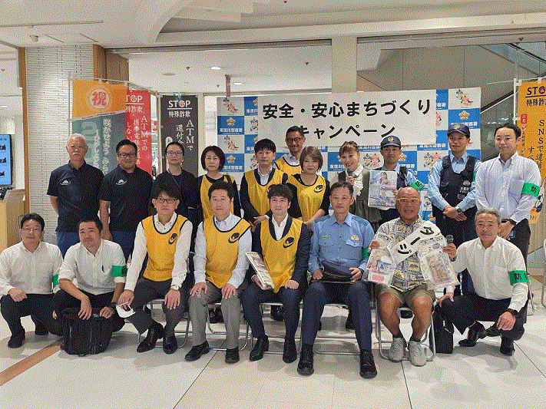

～ 当日の様子 ～

ハイキング大会 令和7年11月９日に、第57回東淀川区ハイキング大会が開催されました。 当日はあいにくの雨でしたが、参加された方々は昆陽池公園などの伊丹の名所のハイキングコースの散策を楽しまれていました。 また１００周年記念のロゴマークやキャッチフレーズの入ったキーホルダーや記念ステッカーを配付し、喜んでいただけました。

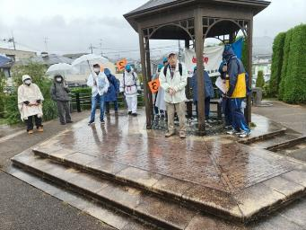
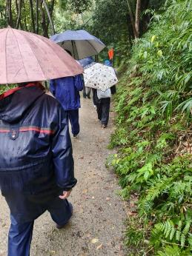

～ 当日の様子 ～

2025 “心に人権の花を”第41回東淀川区民のつどい 令和７年11月３日12時30分より、人権について考え、理解を深めるイベントを開催しました。オープニングに柴島高校の和太鼓部の演奏、その後区内のさまざまな団体の舞台発表を楽しんでもらい、舞台発表の後は、映画「かば」を上映しました。また、区内小中学生が考えた「人権作文・人権標語」も展示し、参加者の皆さんに見ていただきました。 今回は、東淀川区創設100周年記念事業として開催し、参加者からは人権について考えるきっかけになったなどの感想をいただきました。引き続き人権が尊重されるまち東淀川区をめざして取り組んでまいります。

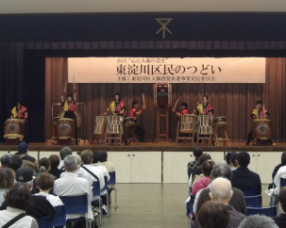
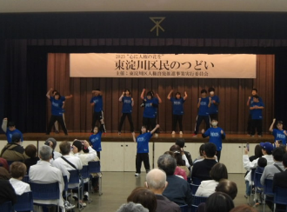

～ 当日の様子 ～

生涯学習フェスティバル 令和７年11月16日（日）に「生涯学習フェスティバルinひがしよどがわ」を開催しました。大阪高等学校和太鼓部「笑龍」による迫力あるオープニング演奏を皮切りに、舞台発表や作品展示、講座体験などが行われ、地域の皆さまの日頃の生涯学習活動の成果が発表されました。 当日は約900名の方にご来場いただき、舞台では出演者に大きな拍手が寄せられ、展示や講座体験を楽しんでいただく等、会場は終始大いに盛り上がりました。 来場者の皆さまへ100周年記念ステッカーをお配りし、節目の年を多くの方に知っていただく良い機会にもなりました。

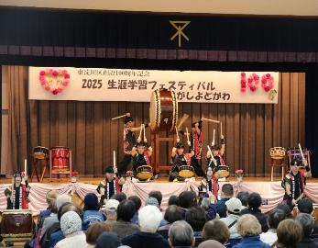
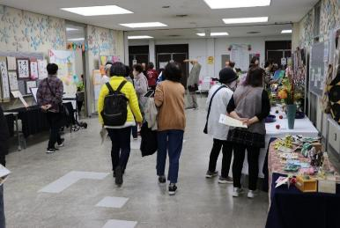

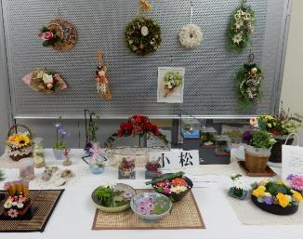

～ 当日の様子 ～

東淀川ふれあいコンサート 東淀川区創設１００周年、おめでとうございます。東淀川区ふれあいコンサートは東淀川区を中心に活動している複数のアマチュアの音楽団体（個人）による演奏会です。元々は２５年ほど前に区役所主催で始まった演奏会でしたが１５年ほど前から実行委員会の自主運営による形に変わりました。出演者も含めた実行委員会の会議で演奏会の内容を決め、当日も、それぞれの役割を果たしながら演奏会を作り上げています。 １月１８日に行なわれた第２３回東淀川区ふれあいコンサートでは、いろんなジャンルの15団体が出演し、世代をこえてふれあうことができました。また、最後には観客も含めて、みんなで「手のひらを太陽に」を大合唱しました。今後の開催は未定ですが、音楽で東淀川区を盛り上げたいという気持ちは持ち続けたいと考えています。

～ 当日の様子 ～

新年互礼会 令和8年1月8日に開催されました新年互礼会では、多くの地域関係者が集い、和やかな雰囲気の中で新年の挨拶が交わされました。会場では、東淀川区創設100周年記念事業の一環として11月24日に開催しました記念式典のダイジェスト映像の映写や100周年を祝うプログラムも行われ、参加者同士の交流が深まりました。これからの地域発展への期待が高まる、節目にふさわしい新年の催しとなりました。

